Kennitölur
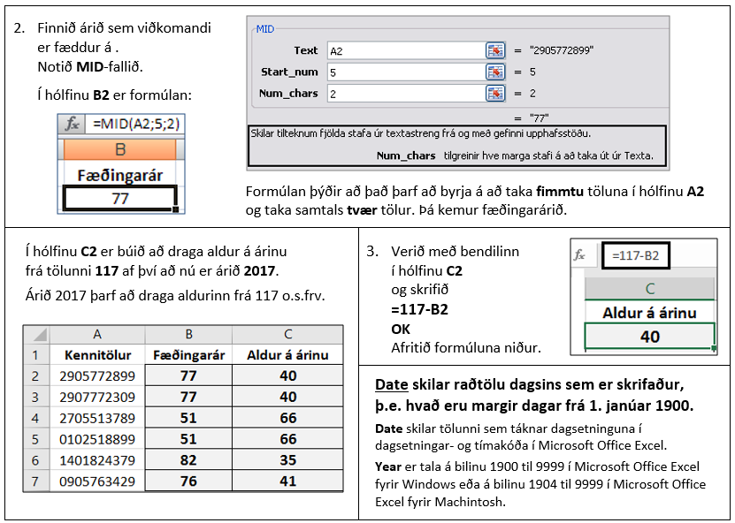
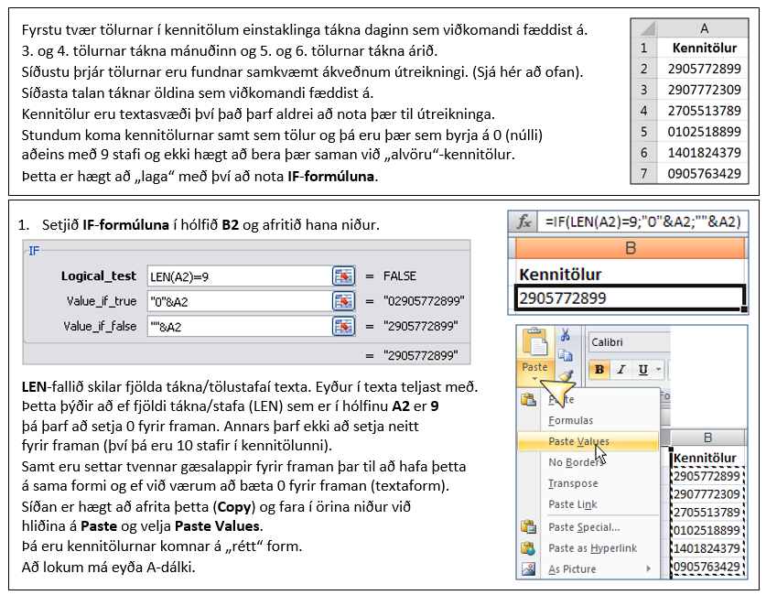
Kennitölur | Kennitölur | Fæðingarár | Aldur á árinu
2905772899
2907772309
2705513789
102518899
1401824379
905763429

2018
118
118

41

Kt-aldur
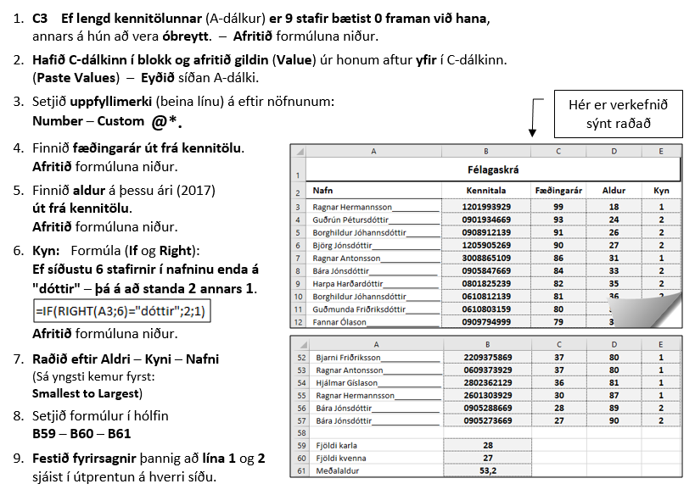
Félagaskrá
Kennitala | Nafn | Kennitala | Fæðingarár | Aldur | Kyn
905847669 | Bára Jónsdóttir
806735829 | Ólafía Andrésdóttir
905288669 | Bára Jónsdóttir
2908795639 | Friðrik Elíasson
2908784509 | Kolbrún Þórðardóttir
2807784509 | Kolfinna Þórðardóttir
2802362129 | Hjálmar Gíslason
2018
2710592559 | Jóel Ingason
2708512009 | Jóna Guðmundsdóttir
2612603159 | Guðmunda Friðriksdóttir
2209705869 | Bjarni Hermannsson
2209685869 | Bjarni Friðriksson
2209375869 | Bjarni Friðriksson
1409683159 | Guðmunda Friðriksdóttir
1205905269 | Björg Jónsdóttir
1105605269 | Bjarni Hermannsson
909794999 | Fannar Ólason
908912139 | Borghildur Jóhannsdóttir
908702009 | Jón Jónsson
905273669 | Bára Jónsdóttir
903684109 | Kolbrún Aradóttir
901934669 | Guðrún Pétursdóttir
809772139 | Borghildur Jóhannsdóttir
809392129 | Hjálmar Gíslason
1807735829 | Ólína Atladóttir
3008865109 | Ragnar Antonsson
3008665109 | Ragnar Antonsson
2601303929 | Ragnar Hermannsson
1201993929 | Ragnar Hermannsson
1311614669 | Reynir Másson
1705592449 | Sigurður Jónasson
1807735829 | Snorri Bjarnason
1207765829 | Snorri Bjarnason
2904724109 | Ýr Guðnadóttir
805455289 | Bára Jakobsdóttir
805428289 | Bára Jakobsdóttir
802643309 | Dóra Friðriksdóttir
801825239 | Harpa Harðardóttir
709599449 | Sigurður Jónasson
708552009 | Jón Jónsson
708551159 | Bogi Guðnason
611634669 | Guðrún Pétursdóttir
610812139 | Borghildur Jóhannsdóttir
610803159 | Guðmunda Friðriksdóttir
609575859 | Ragnar Antonsson
609373929 | Ragnar Antonsson
608592359 | Bára Gunnarsdóttir
608582359 | Bára Gunnarsdóttir
608505859 | Ragna Hermannsdóttir
404641129 | Þór Hauksson
312634229 | Gunnar Pálsson
302774229 | Gunnar Pálsson
302442129 | Hjálmar Gíslason
108557289 | Bára Jakobsdóttir
105605269 | Bjarni Hermannsson

 | Fjöldi karla
 | Fjöldi kvenna
 | Meðalaldur

